Лист1
Известно, что генеральная совокупность распределена нормально со средним квадратическим отклонением, равным 16. Найти доверительный интервал для оценки математического ожидания a с надежностью 0.95, если выборочная средняя M = 80, а объем выборки n = 256.
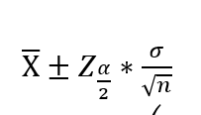

 | 80 ± (1,96 * (16/√256))

Интервал | [ | 78.04 | 81.96 | ]

Лист3
Рост дочерей 175, 167, 154, 174, 178, 148, 160, 167, 169, 170 Рост матерей 178, 165, 165, 173, 168, 155, 160, 164, 178, 175 Используя эти данные построить 95% доверительный интервал для разности среднего роста родителей и детей.

 | РД | РМ | РД-срРД | РМ-срРМ | (РД-срРД) ^2 | (РМ-срРМ) ^2 |  | Расчет дисперсии
1 | 175 | 178 | 8.8 | 9.9 | 77.44 | 98.01
2 | 167 | 165 | 0.8 | -3.1 | 0.64 | 9.61
3 | 154 | 165 | -12.2 | -3.1 | 148.84 | 9.61
4 | 174 | 173 | 7.8 | 4.9 | 60.84 | 24.01
5 | 178 | 168 | 11.8 | -0.1 | 139.24 | 0.01
6 | 148 | 155 | -18.2 | -13.1 | 331.24 | 171.61
7 | 160 | 160 | -6.2 | -8.1 | 38.44 | 65.61 |  | Стандартное несмещенное отклонение
8 | 167 | 164 | 0.8 | -4.1 | 0.64 | 16.81
9 | 169 | 178 | 2.8 | 9.9 | 7.84 | 98.01
10 | 170 | 175 | 3.8 | 6.9 | 14.44 | 47.61
сумма | 1662 | 1681 |  |  | 819.6 | 540.9
ср. знач | 166.2 | 168.1 |  |  | дисперсия | дисперсия | Интервальная оценка для разности средних арифметических
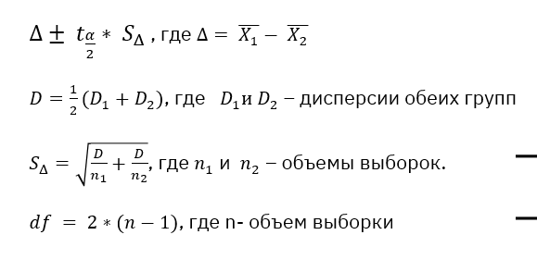
 |  |  |  |  | 91.066666667 | 60.1

 |  |  |  | D общ. | 75.583333333
 |  |  |  | S Δ | 3.888015775
 |  |  |  | Δ | 1.9
 |  |  |  | степ.своб | 2*(10-1) =18
 |  |  |  | t табл. | 2.1009
 |  |  |  | t*SΔ | 8.1683323417

 |  | Интервал |  | -6.2683323417 | 10.068332342

